マージからダミー
pivo_cus_shoとcust_age_shop12を結合

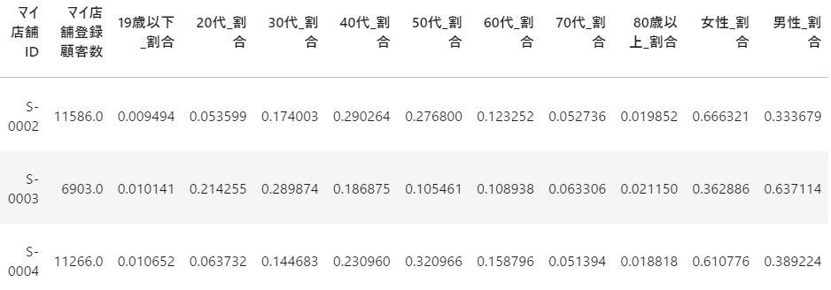
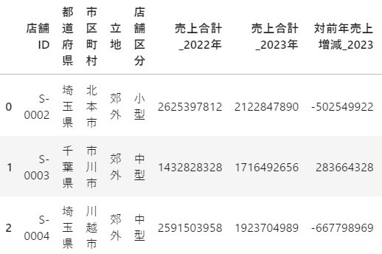

マージ | syukei = pd.merge(pivo_cus_sho, cust_age_shop12, left_on = '店舗ID', right_on = 'マイ店舗ID', how = 'left') syukei.head()

カラム | print(syukei.columns)

ダミー | # ① '店舗区分' と '立地' だけを抽出 syukei_categorical = syukei[['店舗区分', '立地']] # ② `get_dummies()` を適用 syukei_encoded = pd.get_dummies(syukei_categorical).astype(int) # ③ 元のデータ `syukei` に結合 syukei_enco = pd.concat([syukei.drop(columns=['店舗区分', '立地']), syukei_encoded], axis=1) syukei_enco.head()

